产品UI图片
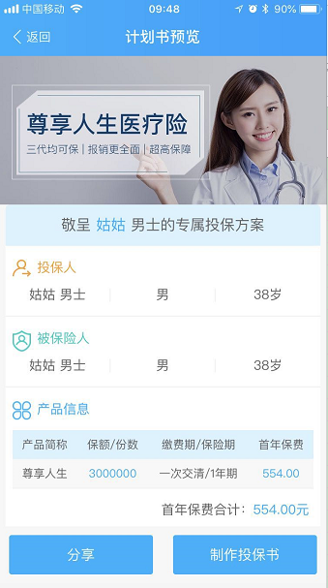
产品列表图片（以下为示例） | 分享到微信好友，或朋友圈的小图片（以下为示例） | 预览计划书顶图（以下为示例） | 产品详情页（以下为示例）
尺寸要求：270PX*180PX | 尺寸要求：200PX*200PX | 尺寸要求：750PX*340PX | 尺寸要求：750PX*任意高度PX（仅限制宽度）
 | 